Hoja 1
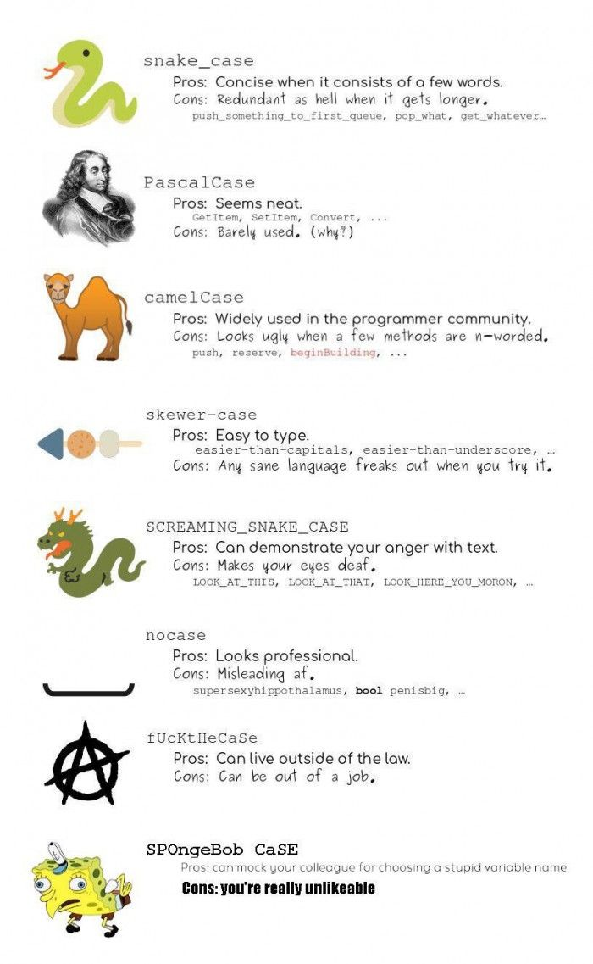
CONVENTIONS

Encodage : | utf 8
Tabulation : | un espace
Classes : | Pascal case (Premier lettre mayuscule)
Variables : | snakecase
Langue : | Francais
Pas de point vergule |  | JAVASCRIPTS
nombre lignes entre chaque block du code : 2 lignes ATTENTION : /***************************/ ( entre les deux)
Noms des fichiers en minuscule
Chaque funtion doit etre commenter et dans les commentaires doit avoir le type de retour et ce que elle fait

ANDROID

 | Pas de espace dans le code

BITBUCKET

UNE FUNCTIONALITE UNE BRANCHE

QUI DOIT FAIRE UN PULL REQUEST : |  |  | YAHIA | AHMED | KAMEL

QUI A LE DROIT A PUSHER DANS LE MASTER : |  |  | NASSIM | MICHEL | RICHARD

